예시
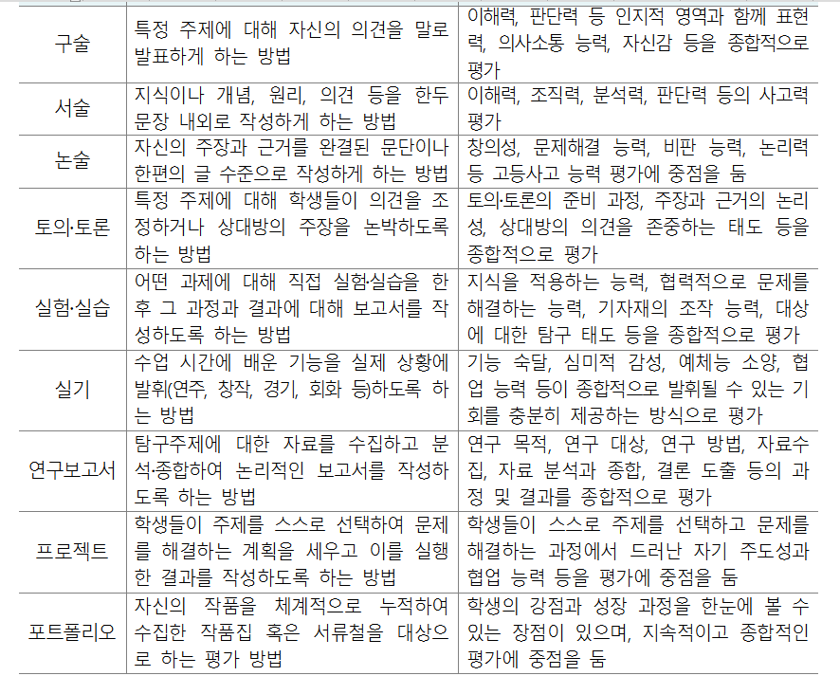
공지 | 모든 내용이 평가계획서와 일치해야 합니다.
 |  |  |  |  | 정기시험 |  |  |  |  |  |  |  |  |  | 수행평가 |  |  |  |  | 성취평가 방식 | 수행평가 성취기준 점수 |  |  |  |  | 확인사항
 |  |  |  |  | 중간고사 |  |  |  |  | 기말고사 |  |  |  |  | 유형선택 | 서논술형 | 실험실습 | 기타 | 학기말 반영비율 합계 (%) |  |  |  |  |  |  | 정기시험(서논술형) + 수행평가(서논술형) 학기말 반영 비율 (%)
학년 | 과목명 | 학점수 | 작성자 | 과목담당 전체교사명단 | 선택형 | 서논술형 | 단답형 완성형 | 합계 (점) | 학기말 반영비율 (%) | 선택형 | 서논술형 | 단답형 완성형 | 합계 (점) | 학기말 반영비율 (%) | 영역명 | 물질의 규칙성과 결합 | 도플러 효과 | 우주의 나이
 |  |  |  |  |  |  |  |  |  |  |  |  |  |  | 평가시기(월) | 4 | 5 | 6 |  |  | A/B | B/C | C/D | D/E | E/I
1 | 공통과학 | 3 | 홍길동 | 홍길동, 박길동 | 60 | 30 | 10 |  | 35 | 60 | 30 | 10 |  | 35 | 반영비율 (%) | 10 | 10 | 10 |  | 추정분할 | 28 | 25 | 22 | 19 | 3

* [필수 수정 요망] 아래에 노란 영역에 메시지가 나오면 반드시 수정해야 합니다. (단, 예외 과목은 제외)

 |  | 3학점 이상인 과목은 반드시 [지필평가의 서논술형+수행평가의 서논술형]이 30%이상이 되어야 합니다.

 |  | [성취평가 방식(추정분할, 고정분할)]을 반드시 입력 되어야 합니다.
 |  | 맨 우측부분의 [수행평가 성취기준 점수]를 입력해 주셔야 합니다.

